상품제안서
블랙 휴대용 치약 칫솔 2in1 세트 | 상품코드: F26248

 |  |  |  |  |  |  | 02-412-0044 | www.easy1.co.kr
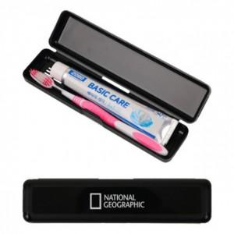

【상세/제작정보】 | <p><span style="font-size: 12pt;"><b>* 배송비- 한박스 100개/ 4000원별도</b></span></p>

【인쇄/포장옵션】 | 실크, 풀칼라 / 포장지포장

【공급단가】 | 수량 | 500~ | 1,000~ | 3,000~ | 5,000~ | 10,000~
*VAT별도 | 단가 | 1,060원 | 1,040원 | 1,020원 | 980원 | 940원

【상품 URL】 | https://dev.easy1.co.kr:443/src/goods_detail.php?gdno=26248

